Capa
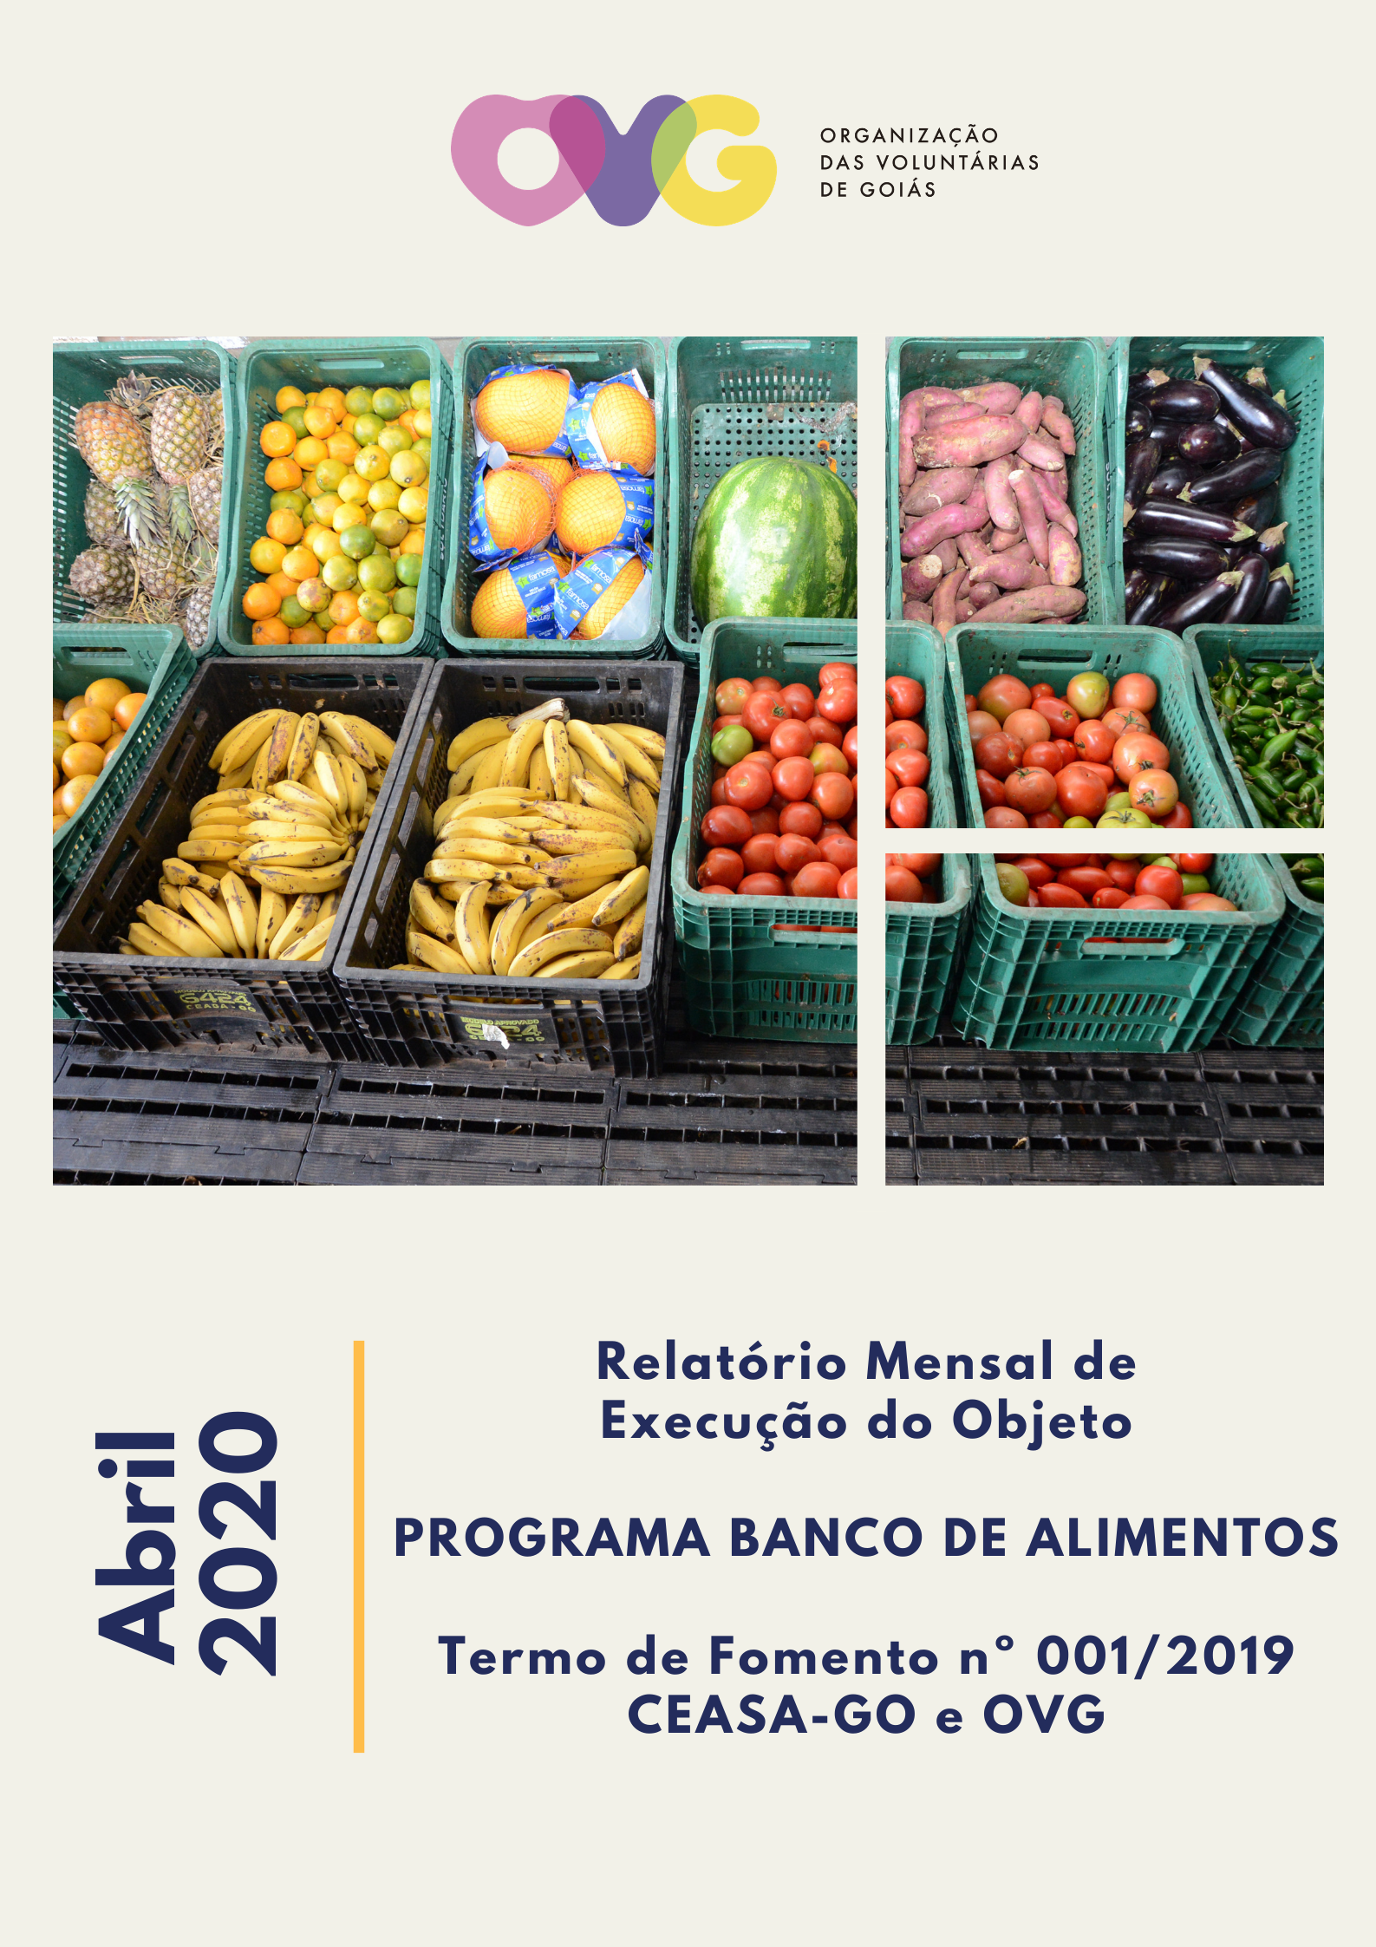

Anexo Fotos
 | FOTOS - ABRIL 2020

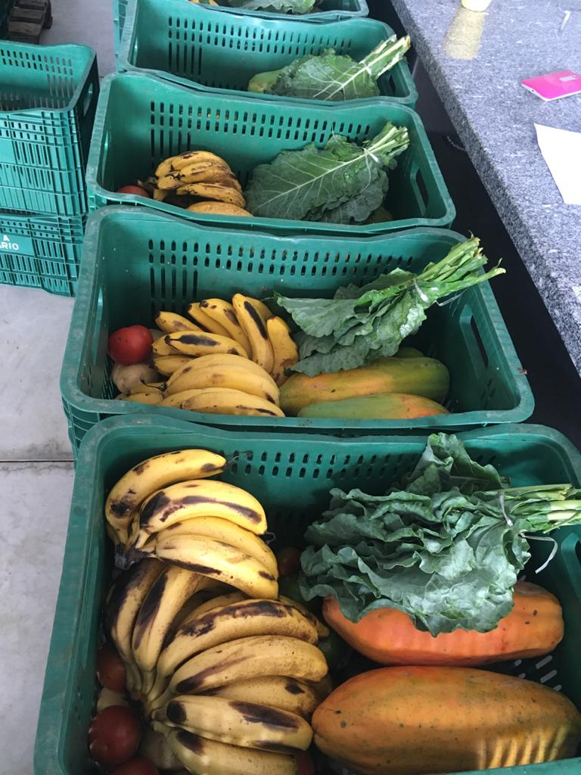
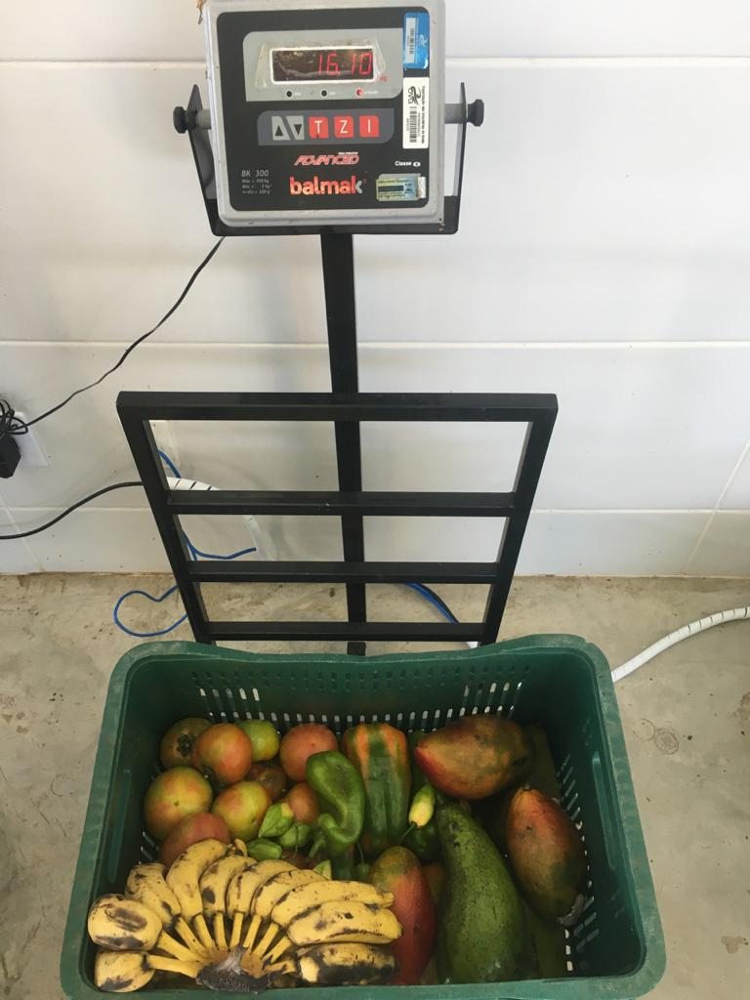

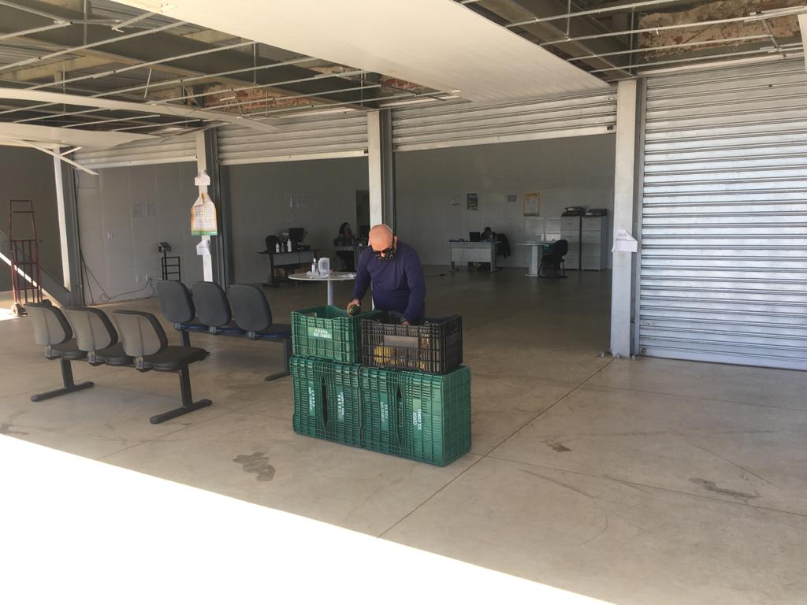

Distribuição para as famílias por agendamento.

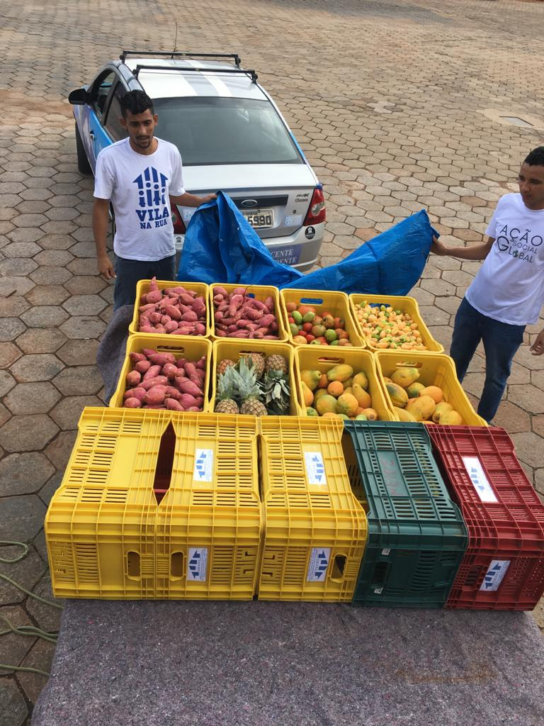
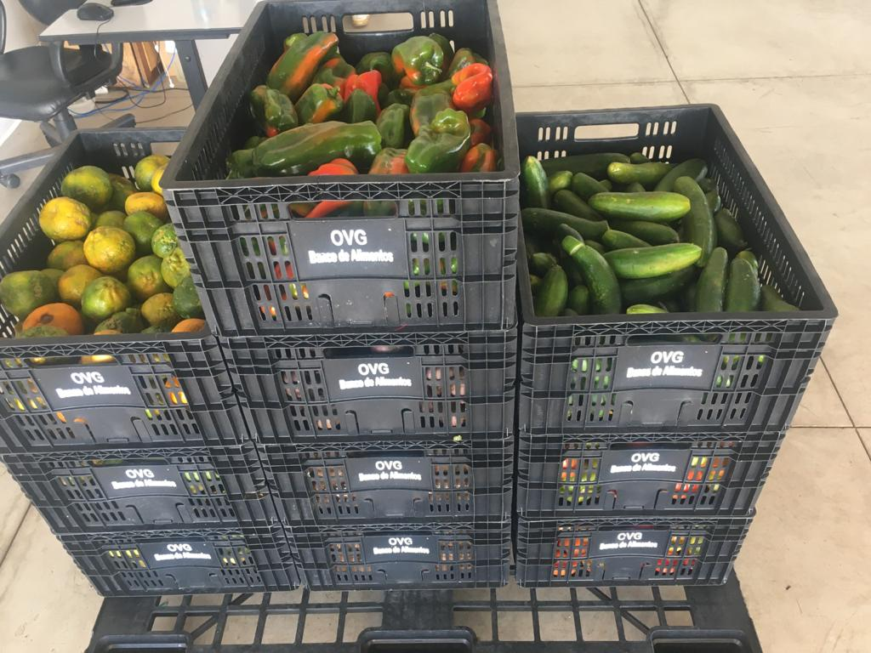

Foto 1 tirada antes do Decreto nº 9653, de 19 de abril de 2020, que tornou obrigatório o uso de máscara.

Alimentos distribuídos para as entidades.

